自己紹介
内定者 自己紹介シート
★記入例は隣のシートをご覧ください。

名前 | 顔が分かる写真
ニックネーム
出身大学
出身高校
現住所
私の性格
部活・サークル アルバイトなど
趣味・好きなもの マイブーム
自慢できること or 特技
他の内定者に向けて 一言！

自己紹介写真を2枚程度添付

写真に関する補足があれば記入してください

自己紹介 (記入例)
内定者 自己紹介シート

名前 | 松本 裕衣 | 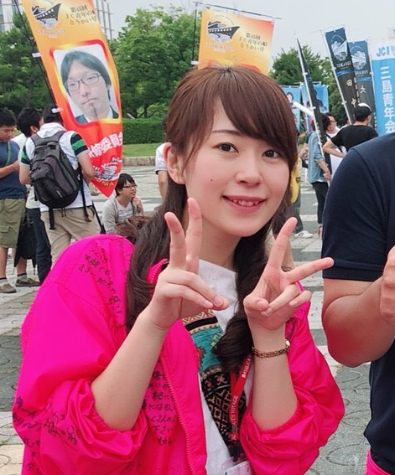 顔が分かる写真
ニックネーム | ゆいちゃん、まつもっちゃん
出身大学 | 京都女子大学 現代社会学部 現代社会学科
出身高校 | 三重県立上野高等学校
現住所 | 三重県伊賀市
私の性格 | 好き嫌いは激しくないので比較的なんでも楽しめるタイプです。 おススメなものがあったら、なんでも教えて下さい！！
部活・サークル アルバイトなど | 中学時代：吹奏楽部(クラリネット) 高校・大学時代：放送部(アナウンス) バイト：サイゼリヤのホール
趣味・好きなもの マイブーム | カメラ(ミラーレス)、旅行、ハンドメイド、漫画、Youtube、 飼い犬を愛でる(2匹)、お笑い系バラエティ番組鑑賞、中華、定食
自慢できること or 特技 | ・女子にしてはよく食べる。 ・サイゼリヤでバイトしていたので、お皿が一度に4枚持てます。
他の内定者に向けて 一言！ | 来年春の入社に向けて、皆さんをフォローしていきます。 まずは皆さんと仲良くなりたいと思いますので、 これからどうぞよろしくお願いします！
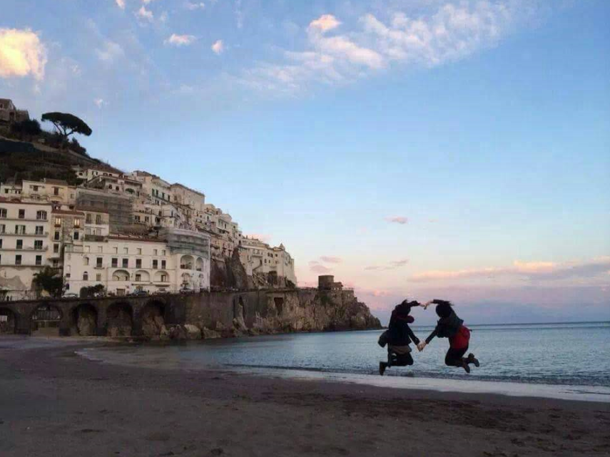
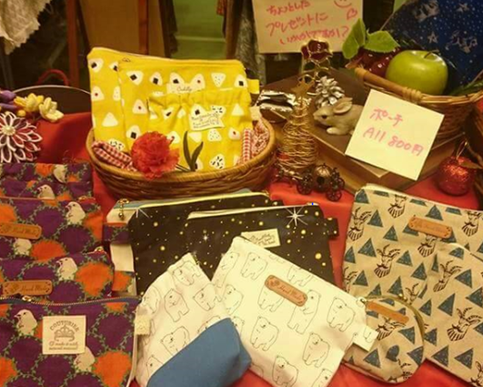
自己紹介写真を2枚程度添付

卒業旅行で行ったイタリア(左)と、ハンドメイドイベントに出たとき(右)の写真です！

